母單沖銷數量計算
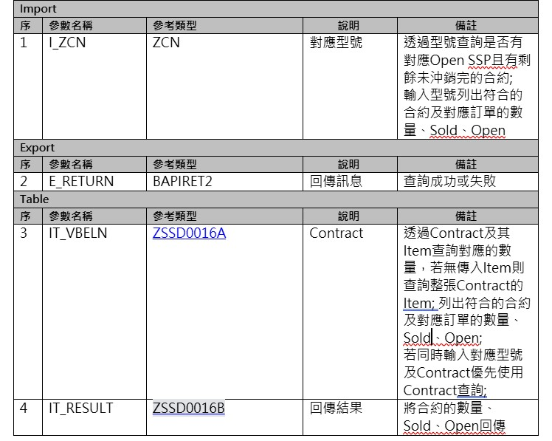
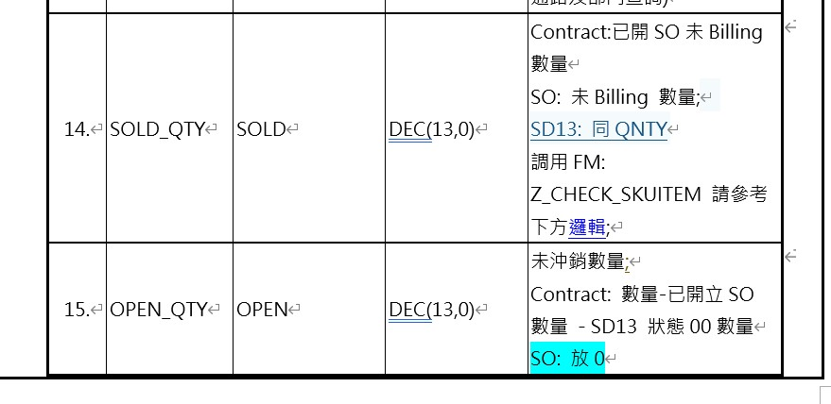
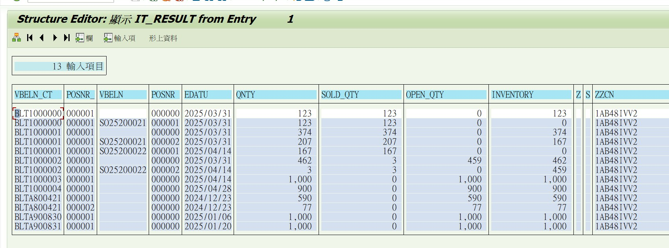
FM Name | Z_CHECK_SKUITEM
單據類別 | ZCO1/ZCO2

已結案訂單判斷
已結案、出貨的訂單可以以下畫面截圖的＂狀態＂欄位來判斷
可排除狀態為＂已結案＂的訂單
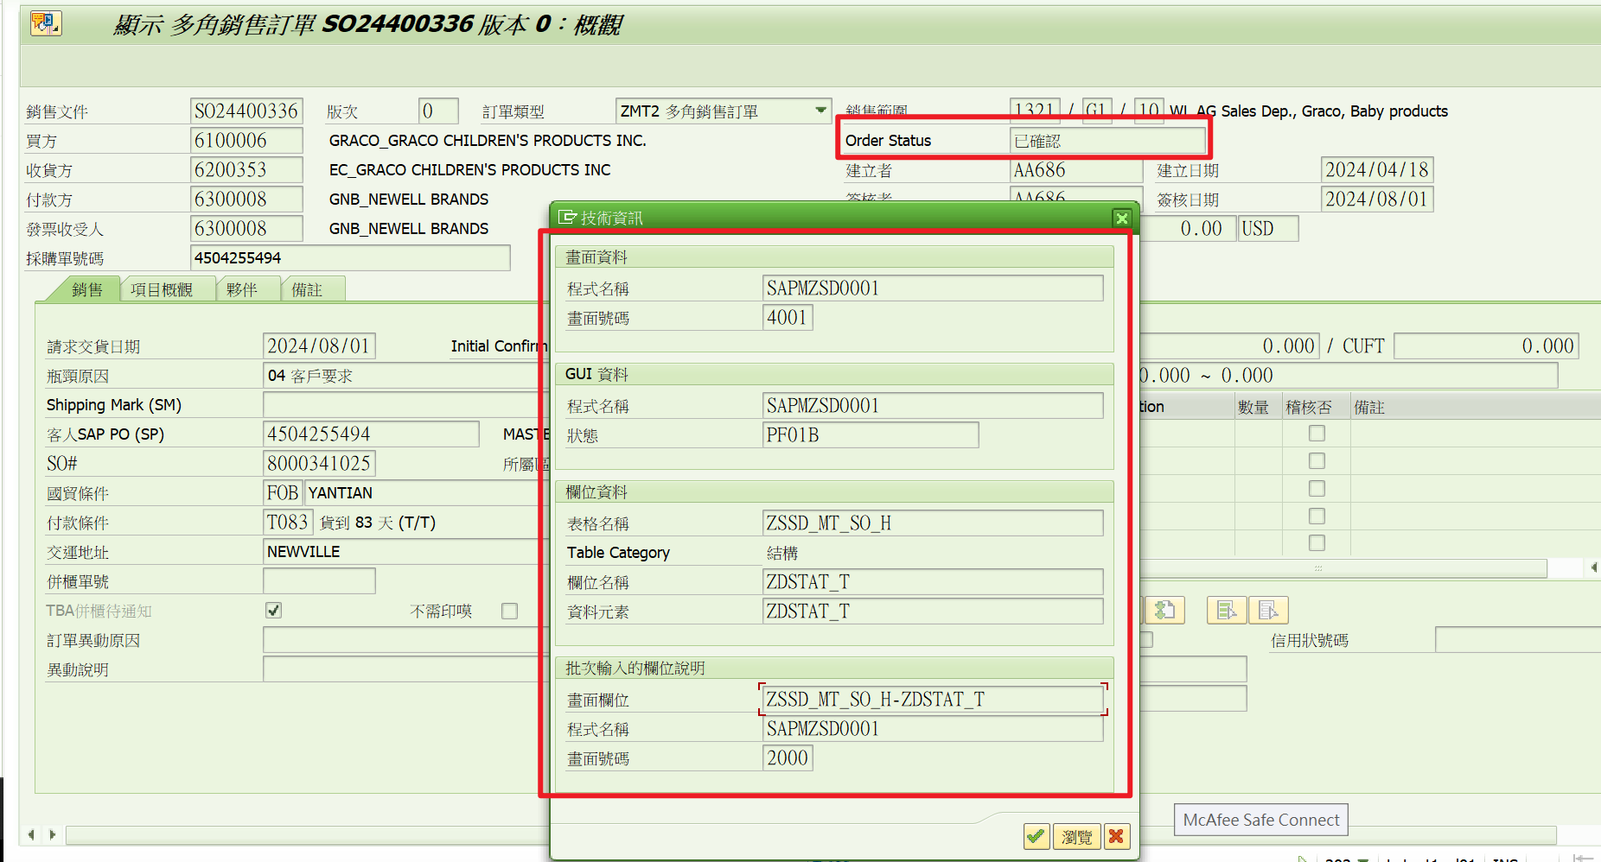

已結案的示意圖

完工
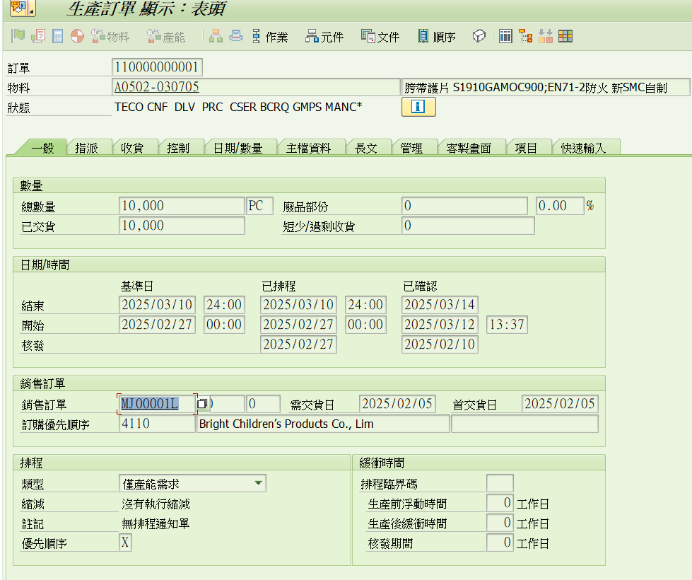
由完工入庫單，找到工單對應銷售訂單，再串到訂單上的客戶&線別

MOQ_MPQ
 | (F+G)-E | 730 | 1120 | 730 | 1120 | 730 | 1120

MOQ | 最小採購量 | 1000 | 1000 |  | 1000
MPQ | 採購包裝量 | 200 | 200 | 200

I | 本期 備料量 | 1000 | 1200 | 800 | 1120 | 730 | 1120

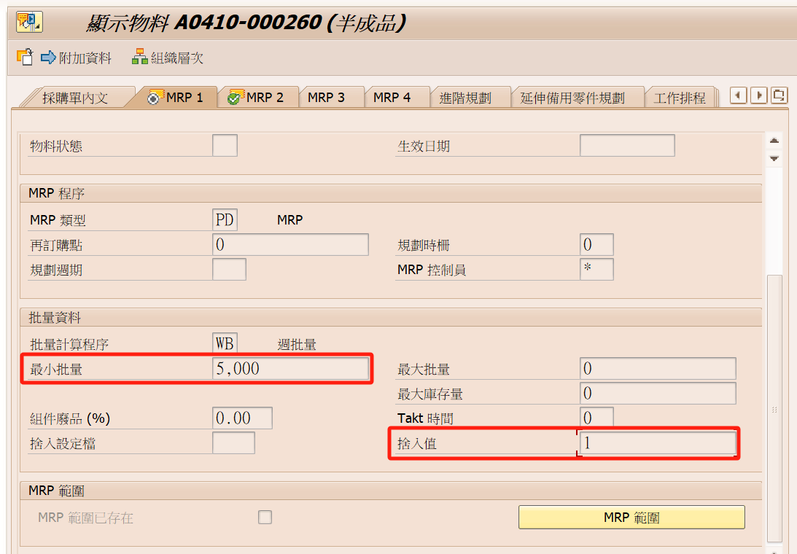

MOQ

MPQ

